Стабекс
 |  |  | Стабілізатори напруги

Наявність |  |  | В наявності | В наявності | В наявності | Очікується Липень 2026 | В наявності | В наявності
ЦІНА роздрібна, грн. |  |  | 7500 | 9000 | 12600 | 21000 | 25200 | 37000
ЗНИЖКА МАКСИМАЛЬНА роздрібна, грн. |  |  | 6750 | 8100 | 11340 | 18900 | 22680 | 33300
ЦІНА ОПТ, грн. |  |  | 6000 | 7200 | 10080 | 16800 | 20160 | 29600
1 | Основна інформація | № моделі | VS-2000VA | VS-3000VA | VS-5KVA | VS-10KVA | VS-12KVA | VS-15KVA
 |  | Номінальний вхідний струм | 10 A | 15 A | 25 A | 50 A | 60 A | 75 A
 |  | Номінальна потужність, кВт | 2.2 | 3.5 | 5.5 | 10 | 12 | 15
 |  | Кількість ступенів стабілізації | 16 | 16 | 16 | 16 | 16 | 16
 |  | Вага без коробки, кг | 7.85 | 12 | 18.85 | 25.8 | 27.6 | 32
 |  | Вага з коробкою, кг | 8.35 | 12.5 | 19.35 | 26.35 | 28.1 | 36
 |  | Розміри без коробки, мм | 135х270х330 | 150х270х385 | 175х335х445 | 190х345х445 | 200х350х445 | 210х370х530
 |  | Розміри з коробкою, мм | 175х320х415 | 190х335х433 | 210х405х490 | 230х395х490 | 247х395х489 | 280х430х580
2 | Характеристики входу | Лінії | Три лінії: фаза, нуль і земля
 |  | Діапазон стабілізації | 120 В – 290 В (діапазон стабілізації) 90 В- 310 В (робочий діапазон)
 |  | Робоча частота | 50 / 60 Гц
 |  | Втрати при холостому ході | ≤ 12Вт | ≤ 15Вт | ≤ 18Вт | ≤ 25Вт | ≤ 30Вт | ≤ 35Вт
3 | Характеристики виходу | Вихідна напруга | 220 В (змінний струм)
 |  | Вихідна точність | ±4%
 |  | Швидкість регулювання | ≤20 мс
 |  | Ефективність навантаження | 95%
 |  | Режим регулювання | Безконтактний, перехід струму через нуль
 |  | Тип навантаження | Ємнісне навантаження, індуктивне навантаження, резистивне навантаження, змішане навантаження
 |  | Наскрізний режим | В моделях, потужністю понад 3 кВА можна вибрати автоматичний режим регулювання напруги або наскрізний режим
4 | Функції захисту | Надмірна напруга | Захист активується при вихідній напрузі > 247 В
 |  | Низька напруга | Захист активується при вихідній напрузі < 170 В
 |  | Перегрівання | Захист активується при внутрішній температурі > 120℃
 |  | Перенавантаження | Найдовший час захисту для перевантаження в 1-1,2 рази становить 30 хвилин, перевантаження в 1,2-1,4 рази - 12,5 хвилин, перевантаження в 1,4-1,6 рази - 7,5 хвилин, перевантаження в 1,6-2 рази - 1,5 хвилини, перевантаження в 2 рази і більше - 1 секунда.
 |  | Коротке замикання | Електронне виявлення та подвійний захист автоматичного вимикача
 |  | Затримка подачі навантаження | Режим затримки подачі навантаження від 5 с до 200 с, встановлення затримки у 200 с може запобігти повторному запуску навантаження протягом короткого часу
 |  | Короткочасна перенапруга | 2,5 кВ, 1/50 мкс
5 | Робоче середовище | Робоча температура | －20℃ - ＋40℃
 |  | Температура зберігання | -20℃ - ＋80℃
 |  | Відносна вологість | 0% до 80% (без конденсації)
 |  | Робоча висота | ≤3000 м
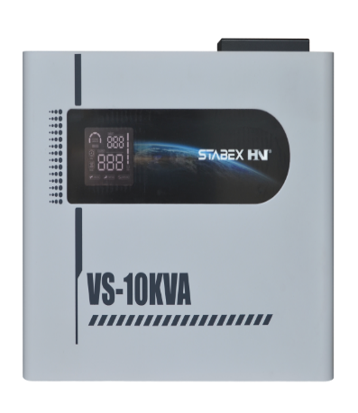
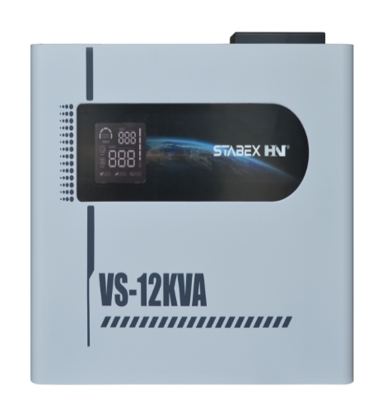
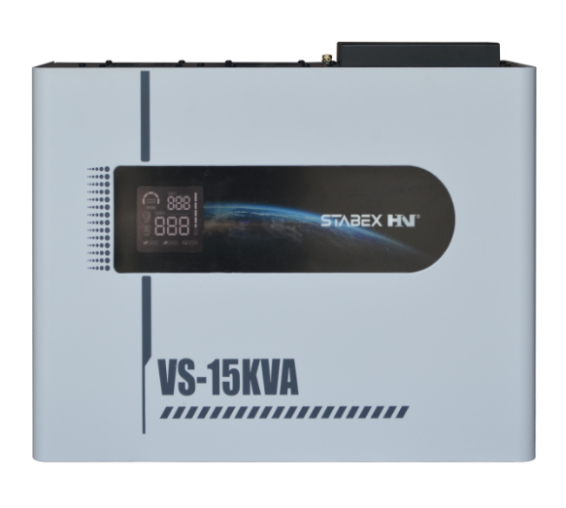
 |  | Рівень захисту | IP20
